Y.65-2567
ภาพถ่ายและรูปตัดขวางลำน้ำสถานีสำรวจอุทกวิทยาน้ำปี้ (Y.65)
บ้านพี้ใต้ ต.บ้านพี้ อ.บ้านหลวง จ.น่าน ปี 2567
 |  |  |  |  |  |  |  |  |  |  |  | 2566 |  |  | 2567
 |  |  |  |  |  |  |  |  |  |  |  | สำรวจเมื่อ 15 ก.พ.2566 |  |  | สำรวจเมื่อ 26 ธ.ค. 2566
 |  |  |  |  |  |  |  |  |  |  |  | ระยะ | ระดับ | ผิวน้ำ | ระยะ | ระดับ | ผิวน้ำ
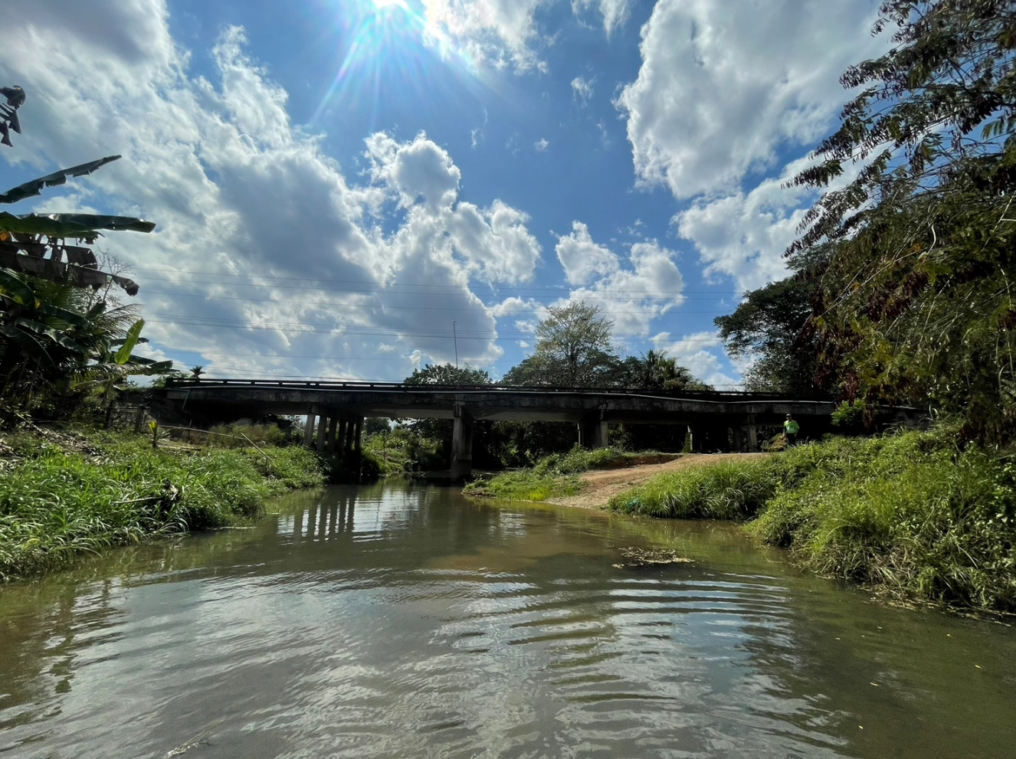
 |  |  |  |  |  |  |  |  |  |  |  | -50 | 349.262 | 343.940 | -50 | 349.259 | 344.090
 |  |  |  |  |  |  |  |  |  |  |  | -40 | 349.076 | 343.940 | -40 | 349.076 | 344.090
 |  |  |  |  |  |  |  |  |  |  |  | -30 | 348.967 | 343.940 | -30 | 348.966 | 344.090
 |  |  |  |  |  |  |  |  |  |  |  | -20 | 349.163 | 343.940 | -20 | 349.196 | 344.090
 |  |  |  |  |  |  |  |  |  |  |  | -10 | 349.618 | 343.940 | -10 | 349.633 | 344.090
 |  |  |  |  |  |  |  |  |  |  |  | 0 | 349.642 | 343.940 | 0 | 349.642 | 344.090
 |  |  |  |  |  |  |  |  |  |  |  | 0 | 348.411 | 343.940 | 0 | 348.334 | 344.090
 |  |  |  |  |  |  |  |  |  |  |  | 2 | 347.336 | 343.940 | 2 | 347.291 | 344.090
 |  |  |  |  |  |  |  |  |  |  |  | 4 | 346.325 | 343.940 | 4 | 347.221 | 344.090
 |  |  |  |  |  |  |  |  |  |  |  | 6 | 346.085 | 343.940 | 6 | 346.078 | 344.090
 |  |  |  |  |  |  |  |  |  |  |  | 8 | 346.021 | 343.940 | 8 | 346.036 | 344.090
 |  |  |  |  |  |  |  |  |  |  |  | 10 | 345.987 | 343.940 | 10 | 345.964 | 344.090
 |  |  |  |  |  |  |  |  |  |  |  | 12 | 343.940 | 343.940 | 11.6 | 344.090 | 344.090
 |  |  |  |  |  |  |  |  |  |  |  | 12 | 343.760 | 343.940 | 12 | 343.420 | 344.090
รูปตัดขวางลำน้ำน้ำปี้ที่แนวสำรวจปริมาณน้ำ
 | รูปตัดปี2567 |  | ระดับน้ำขณะสำรวจ
-50 | 349.259 | 14 | 344.090
-40 | 349.076 | 16 | 344.090
-30 | 348.966 | 18 | 344.090
-20 | 349.196 | 20 | 344.090
-10 | 349.633 | 22 | 344.090
0 | 349.642 | 24 | 344.090
0 | 348.334 | 26 | 344.090
2 | 347.291 | 28
4 | 347.221
6 | 346.078
8 | 346.036
10 | 345.964
12 | 344.090
12 | 343.420
14 | 343.660
16 | 343.390
18 | 343.550
20 | 343.090
22 | 342.290
24 | 342.310
26 | 343.290
28 | 344.871
30 | 345.759
32 | 346.037
34 | 346.031
36 | 346.056
38 | 346.124
40 | 346.001
42 | 346.136
44 | 346.558
46 | 346.776
48 | 347.386
50 | 349.113
50 | 349.648
60 | 349.300
70 | 348.385
80 | 347.985
90 | 347.500
100 | 347.395
 |  |  |  |  |  |  |  |  |  |  |  | 14 | 343.490 | 343.940 | 14 | 343.660 | 344.090
 |  |  |  |  |  |  |  |  |  |  |  | 16 | 343.520 | 343.940 | 16 | 343.390 | 344.090
 |  |  |  |  |  |  |  |  |  |  |  | 18 | 343.640 | 343.940 | 18 | 343.550 | 344.090
 |  |  |  |  |  |  |  |  |  |  |  | 20 | 343.040 | 343.940 | 20 | 343.090 | 344.090
 |  |  |  |  |  |  |  |  |  |  |  | 22 | 342.140 | 343.940 | 22 | 342.290 | 344.090
 |  |  |  |  |  |  |  |  |  |  |  | 24 | 342.360 | 343.940 | 24 | 342.310 | 344.090
 |  |  |  |  |  |  |  |  |  |  |  | 26 | 343.340 | 343.940 | 26 | 343.290 | 344.090
 |  |  |  |  |  |  |  |  |  |  |  | 28 | 344.892 | 343.940 | 28 | 344.871 | 344.090
 |  |  |  |  |  |  |  |  |  |  |  | 30 | 345.800 | 343.940 | 30 | 345.759 | 344.090
 |  |  |  |  |  |  |  |  |  |  |  | 32 | 346.065 | 343.940 | 32 | 346.037 | 344.090
 |  |  |  |  |  |  |  |  |  |  |  | 34 | 345.973 | 343.940 | 34 | 346.031 | 344.090
 |  |  |  |  |  |  |  |  |  |  |  | 36 | 346.070 | 343.940 | 36 | 346.056 | 344.090
 |  |  |  |  |  |  |  |  |  |  |  | 38 | 346.145 | 343.940 | 38 | 346.124 | 344.090
 |  |  |  |  |  |  |  |  |  |  |  | 40 | 346.066 | 343.940 | 40 | 346.001 | 344.090
 |  |  |  |  |  |  |  |  |  |  |  | 42 | 346.193 | 343.940 | 42 | 346.136 | 344.090
 |  |  |  |  |  |  |  |  |  |  |  | 44 | 346.305 | 343.940 | 44 | 346.558 | 344.090
 |  |  |  |  |  |  |  |  |  |  |  | 46 | 346.635 | 343.940 | 46 | 346.776 | 344.090
 |  |  |  |  |  |  |  |  |  |  |  | 48 | 347.585 | 343.940 | 48 | 347.386 | 344.090
ระยะ | -50 | -40 | -30 | -20 | -10 | 0 | 0 | 2 | 4 | 6 | 8 | 50 | 348.792 | 343.940 | 50 | 349.113 | 344.090
ระดับ | 349.259 | 349.076 | 348.966 | 349.196 | 349.633 | 349.642 | 348.334 | 347.291 | 347.221 | 346.078 | 346.036 | 50 | 349.648 | 343.940 | 50 | 349.648 | 344.090
ระยะ | 10 | 11.6 | 12 | 14 | 16 | 18 | 20 | 22 | 24 | 26 | 28 | 60 | 349.338 | 343.940 | 60 | 349.300 | 344.090
ระดับ | 345.964 | 344.090 | 343.420 | 343.660 | 343.390 | 343.550 | 343.090 | 342.290 | 342.310 | 343.290 | 344.871 | 70 | 348.733 | 343.940 | 70 | 348.385 | 344.090
ระยะ | 30 | 32 | 34 | 36 | 38 | 40 | 42 | 44 | 46 | 48 | 50 | 80 | 348.013 | 343.940 | 80 | 347.985 | 344.090
ระดับ | 345.759 | 346.037 | 346.031 | 346.056 | 346.124 | 346.001 | 346.136 | 346.558 | 346.776 | 347.386 | 349.113 | 90 | 347.533 | 343.940 | 90 | 347.500 | 344.090
ระยะ | 50 | 60 | 70 | 80 | 90 | 100 |  |  |  |  |  | 100 | 347.431 | 343.940 | 100 | 347.395 | 344.090
ระดับ | 349.648 | 349.300 | 348.385 | 347.985 | 347.500 | 347.395
ระยะ
ระดับ
ระยะ
ระดับ

 | BM. | 349.644 | ม.(ร.ท.ก.) |  | ตลิ่งฝั่งซ้าย | 349.642 | ม.(ร.ท.ก.) |  | ตลิ่งฝั่งขวา | 349.648 | ม.(ร.ท.ก.)
 | ท้องน้ำ | 342.290 | ม.(ร.ท.ก.) |  | ศูนย์เสา | 343.540 | ม.(ร.ท.ก.) |  | สำรวจเมื่อ 26 ธ.ค. 2566

 |  |  |  |  |  |  |  |  | ผู้สำรวจ นายสุภเดช เตชะสา

 |  |  |  | ตรวจสอบหมุดหลักฐานแล้ว

 |  |  |  |  | เปลี่ยนรูปแล้ว

